REPORTE DIARIO POR TECNICO
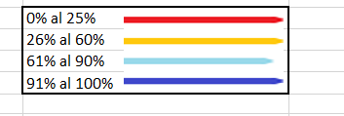
NRO | NOMBRE | CELULAR | Cel Empresa si/no | DNI | CARGO | Zona de Trabajo | Total con cargo (FISE-RECLAMO Y MUESTREO) | Libro (s) Asignados | Cantidad Recibos | Cantidad Entregado | % Avance
1 | Almeron Estrada, Alejandro Arturo | 992818031/ 989 221 001 | SI | 80193682 | TECNICO LECTURA Y REPARTO | PROGRAMADO |  |  |  |  | 85%
2 | Apaza Galarza Basilia | 994746637/ 987 304 289 | SI | 29626265 | TECNICO LECTURA Y REPARTO | NO PROGRAMADO |  |  |  |  | 0%

TOTAL |  |  |  |  |  | TOTAL

 | ESTADO

